상세
문서 제목(24p)

 | 1. 개요(18p)
 |  | 문서 양식은 '개발세발'팀에서 기획서를 작성하기 위한문서 양식으로 사용합니다.

 | 2. 상세
 |  | [1. 문단 번호]
 |  | 전투를 위해서는 공격도 넣고, 방어력도 넣고 전투 계산에 의해 진행된다.
 |  | 전투를 하기 전 타워를 생산해야하는데 다음 이미지를 참고한다.
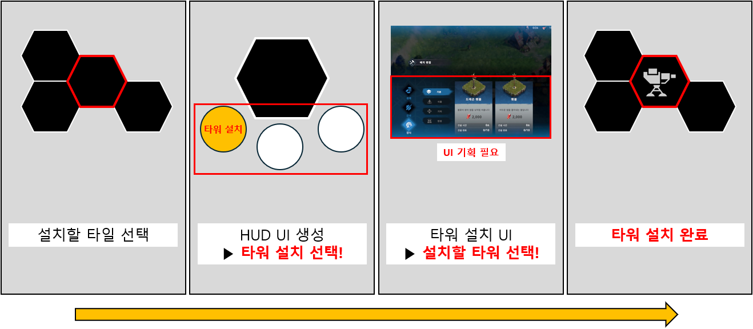

 |  | 가급적 셀 내의 삽입으로 이미지를 넣는다.

 |  | 만약 UI 세부 내용이 필요하다면, 하단 시트를 파서 이미지 세부 내용을 추가한다.

